Invoice Sewa Unit Reguler (ST)
A. Tampilan View Invoice Sewa Unit Reguler di Odoo

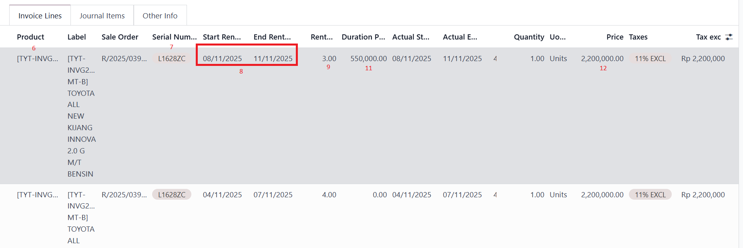

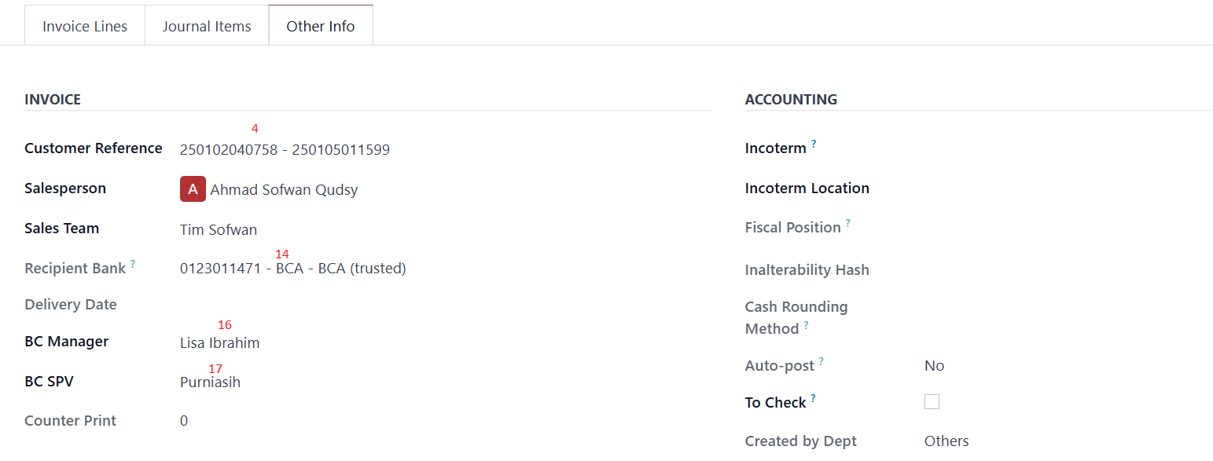

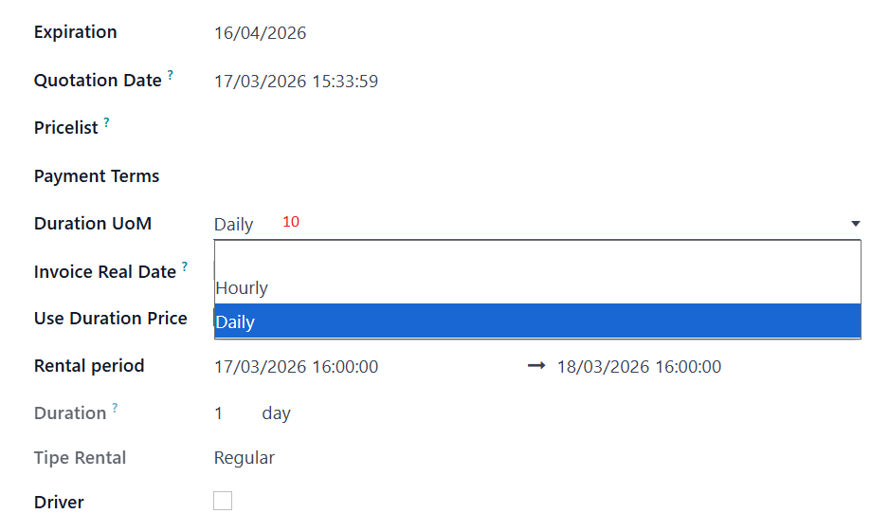

 | Note :
 | - Kode depan Invoice adalah INVRT dan Journal yang dipakai ada Invoice Sewa Retail. - Dan untuk alamat Invoice ambilnya dari master customer kalau Invoice address customer diisi dimaster customer maka ambil dari Invoice address yang ada dimaster customer tetapi kalau tidak maka ambil alamat yang kantor yang dimaster customer

B. Contoh Cetakan Invoice Sewa Unit Reguler yang Harian

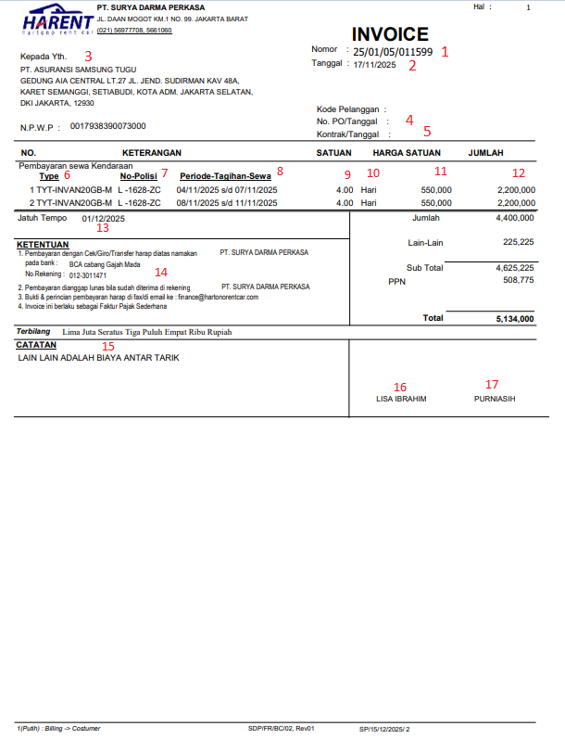

B. Contoh Cetakan Invoice Sewa Unit Reguler yang Hourly (Jam2an)

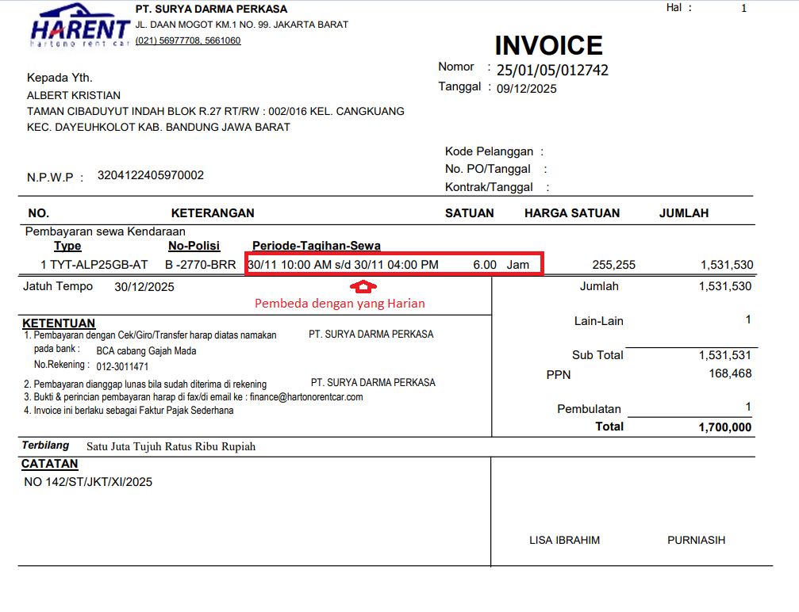

 | Note :
 | - Untuk kolom satuan (lihat no 10) itu kalau bisa diambil dari Kolom Duration UoM yang ada di Rental Order Reguler. Kalau Daily maka kolom satuan munculnya Harian dan kalau Hourly maka munculnya Jam. Hanya kalau yang Hourly Jamnya musti ambil dari kolom Rental period yang di Rental Order Reguler - Di Invoice Sewa Unit Reguler juga ada Komponen Discount, Lain-Lain atau Pembulatan dan perlakuannya sama dengan yang Invoice Sewa Unit Subscription

Invoice Sewa Unit Subscription
A. Tampilan View Invoice Sewa Unit Subscription di Odoo

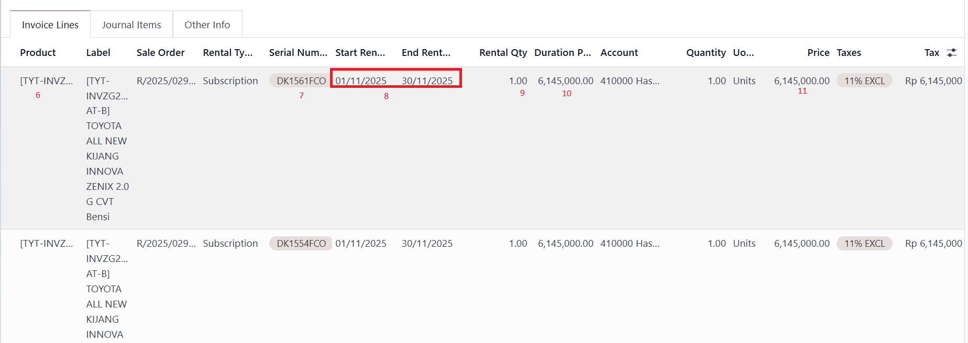

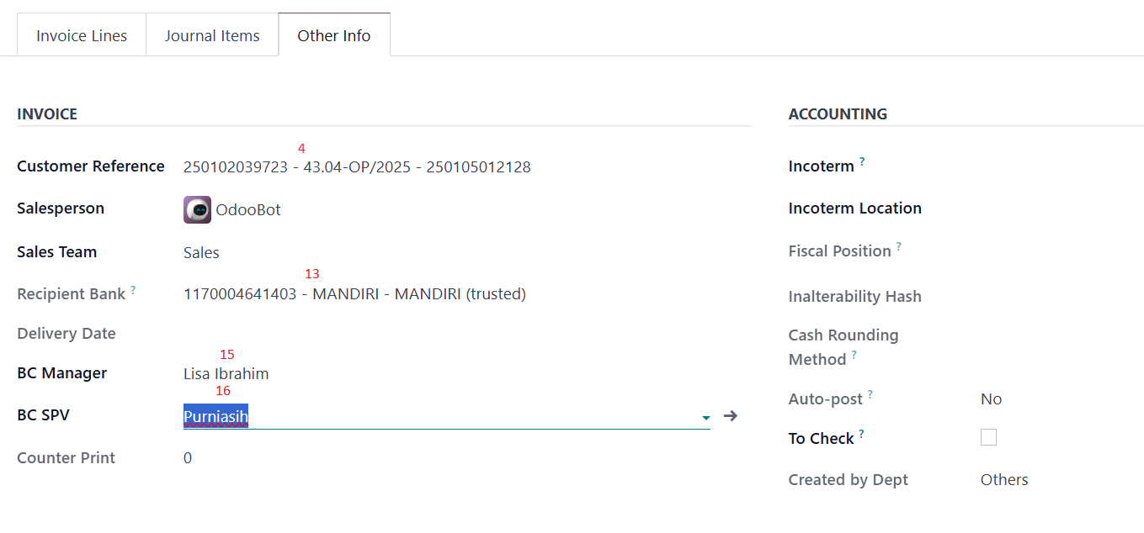



 | Note :
 | Kode depan Invoice adalah INVRS dan Journal yang dipakai ada Invoice Sewa Subscription. Dan untuk alamat invoice ambilnya dari master customer kalau invoice address customer diisi dimaster customer maka ambil dari invoice address yang ada dimaster customer tetapi kalau tidak maka ambil alamat yang kantor yang dimaster customer

B. Contoh Cetakan Invoice Sewa Unit Dengan Detail Nopol
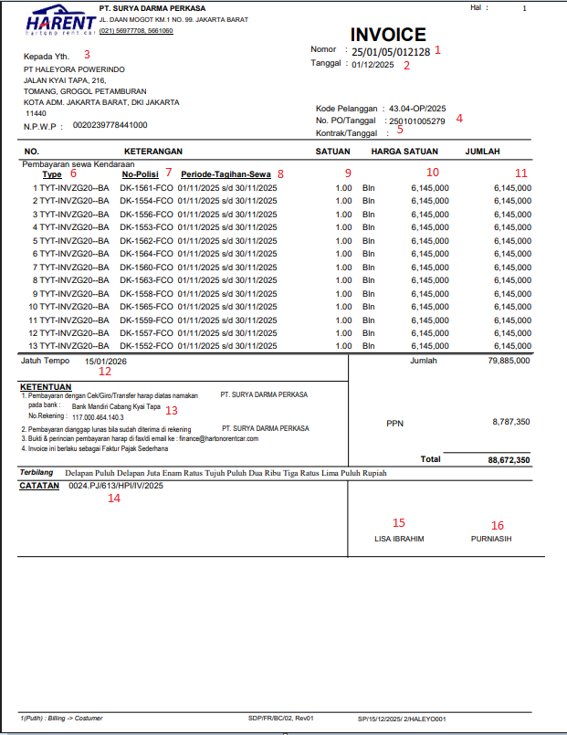

C. Contoh Cetakan Invoice Sewa Unit Dengan Detail dan Username Pemakai

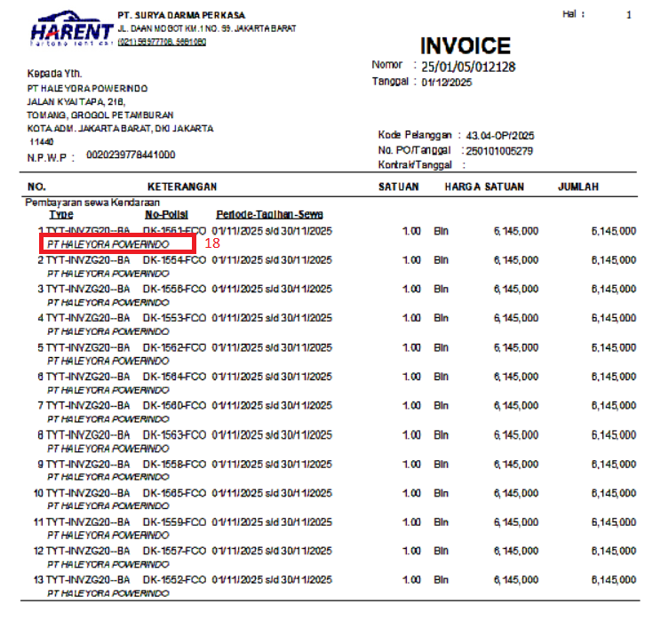

 | Note :
 | Ada pilihan apakah mau munculkan username pemakai atau tidak saat diprint. Kalau dipilih "Yes" maka munculkan data kolom Customer Name yang di Rental Order Subscription

D. Contoh Cetakan Invoice Sewa Unit Hanya Summary Saja Tanpa Detail

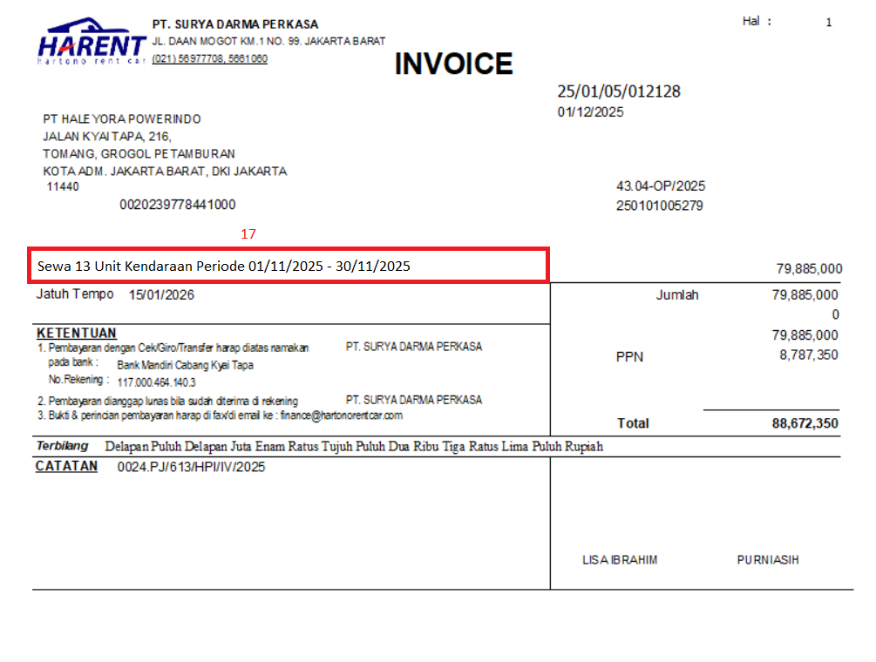

 | Note :
 | Bagian Header, footer, Jumlah, PPN dan total semua sama dengan yang detail, yang beda adalah kalau summary tidak memunculkan detail mobilnya tapi hanya tulisan pada kolom catatan (lihat no 17) dan nilai/harganya itu diambil yang kolom Jumlah

E. Contoh Cetakan Invoice Sewa Unit Kalau Ada Komponen Discount dan Lain-Lain atau Pembulatan

 | 1. Dengan Komponen Discount

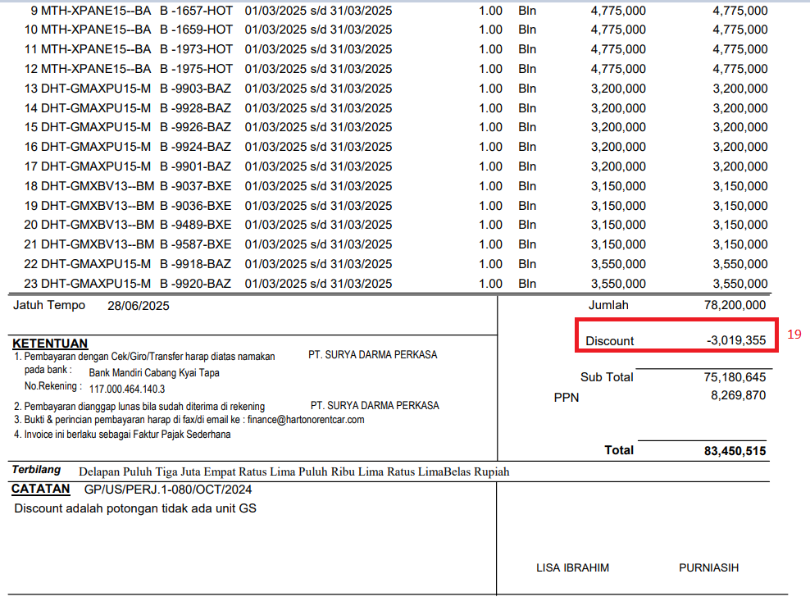

 | 2. Dengan Komponen Lain-Lain

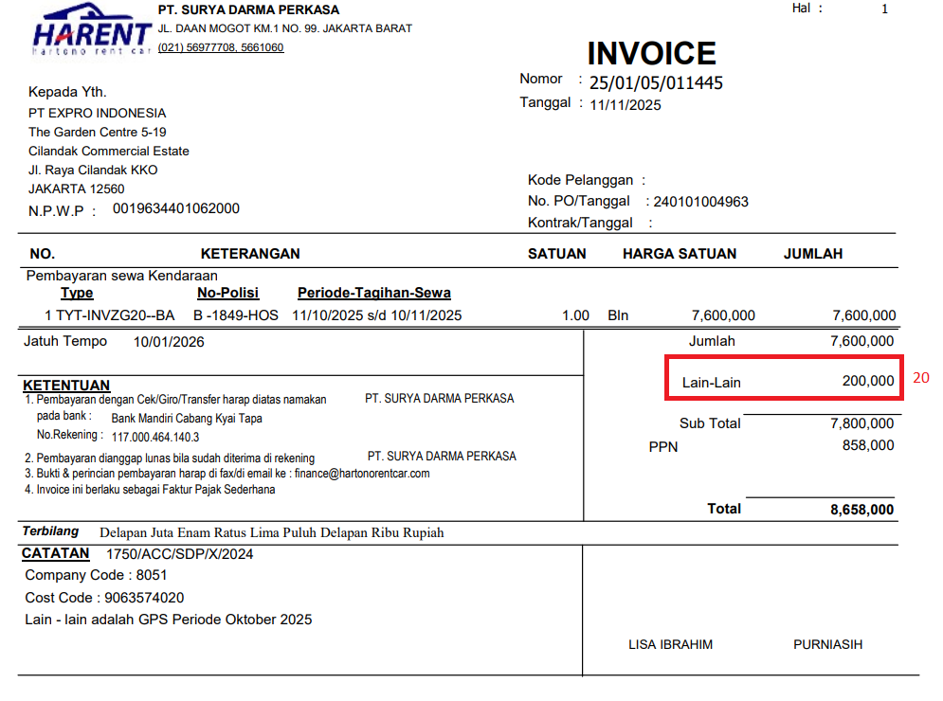

 | Note :
 | Kalau di odoo Pembulatan itu pakai product Lain-Lain

